关系图
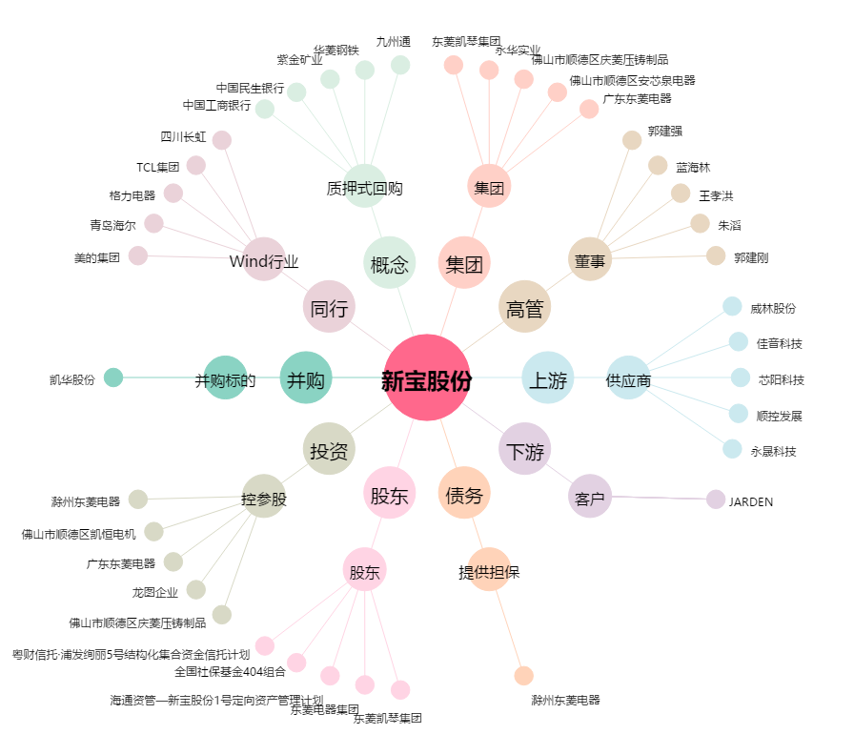
新宝股份[002705.SZ] - 关系概览图

